月別入域観光客数の推移
年度（総数）
令和６年度 |  | 月別入域観光客数の推移（平成30年度～令和６年度）
 |  |  |  |  |  |  |  |  |  |  |  |  |  |  |  |  |  | (単位:人、％）
 | 平成30年度 |  | 令和元年度 |  | 令和２年度 |  | 令和３年度 |  | 令和４年度 |  | 令和５年度 |  | 令和６年度 |  | 平成30/元年度 |  | 2/元年度 |  | 3/2年度 |  | 4/3年度 |  | 5/4年度 |  | 6/5年度 |  | 6/平成30年度
 | 月 間 | 累 計 | 月 間 | 累 計 | 月 間 | 累 計 | 月 間 | 累 計 | 月 間 | 累 計 | 月 間 | 累 計 | 月 間 | 累 計 | 月 間 | 累 計 | 月 間 | 累 計 | 月 間 | 累 計 | 月 間 | 累 計 | 月 間 | 累 計 | 月 間 | 累 計 | 月 間 | 累 計
4月 | 833,200 | 833,200 | 851,400 | 851,400 | 77,300 | 77,300 | 262,600 | 262,600 | 409,000 | 409,000 | 669,800 | 669,800 | 752,300 | 752,300 | 2.2 | 2.2 | △90.9 | △90.9 | 239.7 | 239.7 | 55.8 | 55.8 | 63.8 | 63.8 | 12.3 | 12.3 | △9.7 | △9.7
5月 | 830,900 | 1,664,100 | 834,900 | 1,686,300 | 44,000 | 121,300 | 195,200 | 457,800 | 396,800 | 805,800 | 645,200 | 1,315,000 | 710,400 | 1,462,700 | 0.5 | 1.3 | △94.7 | △92.8 | 343.6 | 277.4 | 103.3 | 76.0 | 62.6 | 63.2 | 10.1 | 11.2 | △14.5 | △12.1
6月 | 809,700 | 2,473,800 | 868,200 | 2,554,500 | 144,100 | 265,400 | 162,900 | 620,700 | 448,500 | 1,254,300 | 663,400 | 1,978,400 | 748,000 | 2,210,700 | 7.2 | 3.3 | △83.4 | △89.6 | 13.0 | 133.9 | 175.3 | 102.1 | 47.9 | 57.7 | 12.8 | 11.7 | △7.6 | △10.6
7月 | 885,800 | 3,359,600 | 963,600 | 3,518,100 | 277,300 | 542,700 | 250,400 | 871,100 | 607,800 | 1,862,100 | 778,800 | 2,757,200 | 915,400 | 3,126,100 | 8.8 | 4.7 | △71.2 | △84.6 | △9.7 | 60.5 | 142.7 | 113.8 | 28.1 | 48.1 | 17.5 | 13.4 | 3.3 | △7.0
8月 | 1,041,500 | 4,401,100 | 1,021,200 | 4,539,300 | 202,800 | 745,500 | 288,200 | 1,159,300 | 640,800 | 2,502,900 | 728,600 | 3,485,800 | 1,003,800 | 4,129,900 | △1.9 | 3.1 | △80.1 | △83.6 | 42.1 | 55.5 | 122.3 | 115.9 | 13.7 | 39.3 | 37.8 | 18.5 | △3.6 | △6.2
9月 | 801,500 | 5,202,600 | 809,300 | 5,348,600 | 227,600 | 973,100 | 204,900 | 1,364,200 | 494,700 | 2,997,600 | 710,100 | 4,195,900 | 830,900 | 4,960,800 | 1.0 | 2.8 | △71.9 | △81.8 | △10.0 | 40.2 | 141.4 | 119.7 | 43.5 | 40.0 | 17.0 | 18.2 | 3.7 | △4.6
10月 | 849,300 | 6,051,900 | 851,300 | 6,199,900 | 341,200 | 1,314,300 | 299,000 | 1,663,200 | 630,700 | 3,628,300 | 788,300 | 4,984,200 | 886,900 | 5,847,700 | 0.2 | 2.4 | △59.9 | △78.8 | △12.4 | 26.5 | 110.9 | 118.2 | 25.0 | 37.4 | 12.5 | 17.3 | 4.4 | △3.4
11月 | 795,200 | 6,847,100 | 799,200 | 6,999,100 | 381,100 | 1,695,400 | 368,000 | 2,031,200 | 615,000 | 4,243,300 | 688,200 | 5,672,400 | 811,200 | 6,658,900 | 0.5 | 2.2 | △52.3 | △75.8 | △3.4 | 19.8 | 67.1 | 108.9 | 11.9 | 33.7 | 17.9 | 17.4 | 2.0 | △2.7
12月 | 747,500 | 7,594,600 | 755,100 | 7,754,200 | 326,200 | 2,021,600 | 423,600 | 2,454,800 | 635,000 | 4,878,300 | 666,700 | 6,339,100 | 816,400 | 7,475,300 | 1.0 | 2.1 | △56.8 | △73.9 | 29.9 | 21.4 | 49.9 | 98.7 | 5.0 | 29.9 | 22.5 | 17.9 | 9.2 | △1.6
1月 | 753,500 | 8,348,100 | 727,800 | 8,482,000 | 144,000 | 2,165,600 | 224,600 | 2,679,400 | 532,200 | 5,410,500 | 629,200 | 6,968,300 | 783,400 | 8,258,700 | △3.4 | 1.6 | △80.2 | △74.5 | 56.0 | 23.7 | 137.0 | 101.9 | 18.2 | 28.8 | 24.5 | 18.5 | 4.0 | △1.1
2月 | 772,200 | 9,120,300 | 590,900 | 9,072,900 | 118,800 | 2,284,400 | 179,200 | 2,858,600 | 597,900 | 6,008,400 | 719,200 | 7,687,500 | 781,400 | 9,040,100 | △23.5 | △0.5 | △79.9 | △74.8 | 50.8 | 25.1 | 233.6 | 110.2 | 20.3 | 27.9 | 8.6 | 17.6 | 1.2 | △0.9
3月 | 884,000 | 10,004,300 | 396,300 | 9,469,200 | 299,200 | 2,583,600 | 415,700 | 3,274,300 | 766,200 | 6,774,600 | 845,100 | 8,532,600 | 912,600 | 9,952,700 | △55.2 | △5.3 | △24.5 | △72.7 | 38.9 | 26.7 | 84.3 | 106.9 | 10.3 | 25.9 | 8.0 | 16.6 | 3.2 | △0.5
計 | 10,004,300 | 10,004,300 | 9,469,200 | 9,469,200 | 2,583,600 | 2,583,600 | 3,274,300 | 3,274,300 | 6,774,600 | 6,774,600 | 8,532,600 | 8,532,600 | 9,952,700 | 9,952,700 | △5.3 | △5.3 | - | △72.7 | - | 26.7 | - | 106.9 | - | 25.9 | - | 16.6 | - | △0.5
※国内客と外国客の合計。外国客は、乗務員等を含む数値。

グラフ
令和６年度
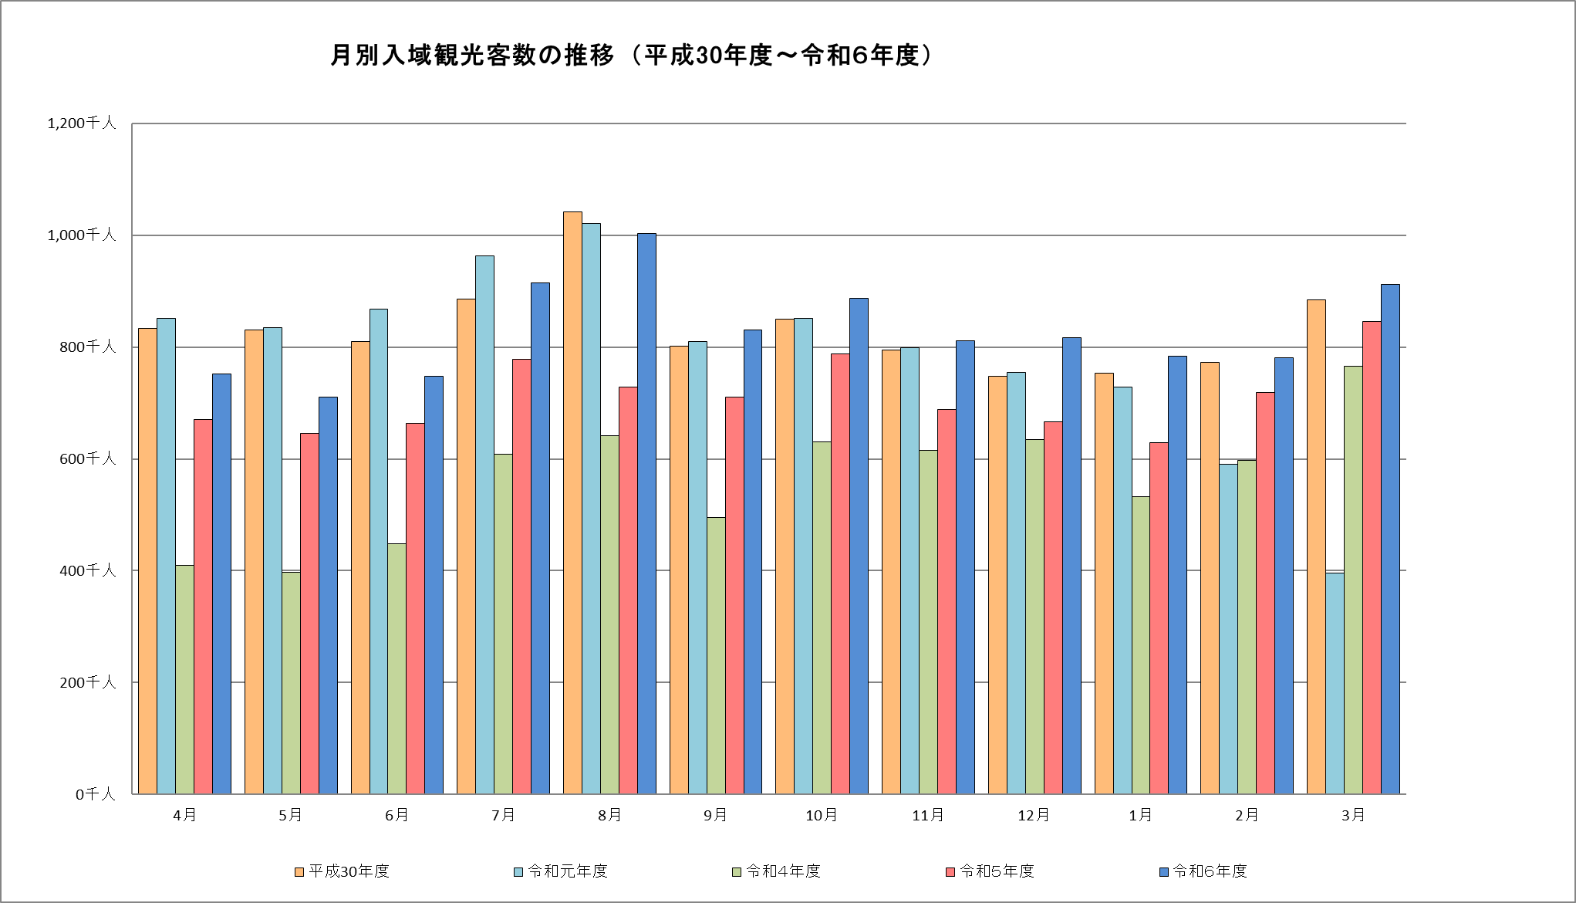
年度

 |  |  |  |  |  |  |  |  |  |  |  |  | （単位：千人）
 | 4月 | 5月 | 6月 | 7月 | 8月 | 9月 | 10月 | 11月 | 12月 | 1月 | 2月 | 3月 | 計
平成30年度 | 833.2 | 830.9 | 809.7 | 885.8 | 1,041.5 | 801.5 | 849.3 | 795.2 | 747.5 | 753.5 | 772.2 | 884.0 | 10,004.3
令和元年度 | 851.4 | 834.9 | 868.2 | 963.6 | 1,021.2 | 809.3 | 851.3 | 799.2 | 755.1 | 727.8 | 590.9 | 396.3 | 9,469.2
令和２年度 | 77.3 | 44.0 | 144.1 | 277.3 | 202.8 | 227.6 | 341.2 | 381.1 | 326.2 | 144.0 | 118.8 | 299.2 | 2,583.6
令和３年度 | 262.6 | 195.2 | 162.9 | 250.4 | 288.2 | 204.9 | 299.0 | 368.0 | 423.6 | 224.6 | 179.2 | 415.7 | 3,274.3
令和４年度 | 409.0 | 396.8 | 448.5 | 607.8 | 640.8 | 494.7 | 630.7 | 615.0 | 635.0 | 532.2 | 597.9 | 766.2 | 6,774.6
令和５年度 | 669.8 | 645.2 | 663.4 | 778.8 | 728.6 | 710.1 | 788.3 | 688.2 | 666.7 | 629.2 | 719.2 | 845.1 | 8,532.6
令和６年度 | 752.3 | 710.4 | 748.0 | 915.4 | 1,003.8 | 830.9 | 886.9 | 811.2 | 816.4 | 783.4 | 781.4 | 912.6 | 9,952.7

グラフ（国内客）
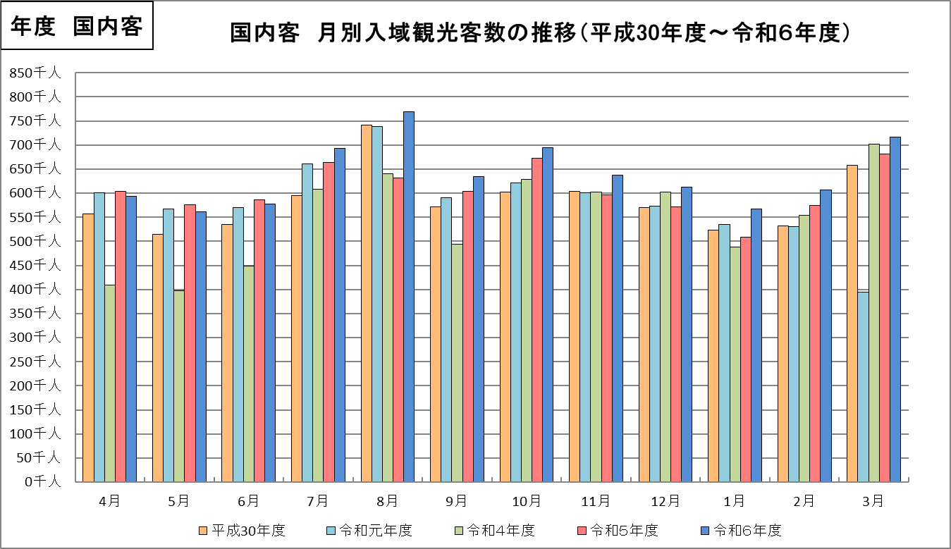
令和６年度

 |  |  |  |  |  |  |  |  |  |  |  |  | （単位：千人）
 | 4月 | 5月 | 6月 | 7月 | 8月 | 9月 | 10月 | 11月 | 12月 | 1月 | 2月 | 3月 | 計
平成30年度 | 556.4 | 514.6 | 534.6 | 595.0 | 741.5 | 571.0 | 602.8 | 604.1 | 570.3 | 523.7 | 532.1 | 657.4 | 7,003.5
令和元年度 | 601.1 | 566.5 | 569.8 | 660.8 | 738.3 | 590.6 | 620.8 | 600.1 | 572.7 | 534.3 | 529.9 | 393.9 | 6,978.8
令和２年度 | 77.3 | 44.0 | 144.1 | 277.3 | 202.8 | 227.6 | 341.2 | 381.1 | 326.2 | 144.0 | 118.8 | 299.2 | 2,583.6
令和３年度 | 262.6 | 195.2 | 162.9 | 250.4 | 288.2 | 204.9 | 299.0 | 368.0 | 423.6 | 224.6 | 179.2 | 415.7 | 3,274.3
令和４年度 | 409.0 | 396.8 | 448.5 | 607.8 | 640.7 | 494.7 | 628.0 | 602.9 | 602.2 | 487.4 | 554.5 | 702.0 | 6,574.5
令和５年度 | 603.1 | 575.3 | 585.7 | 663.6 | 632.2 | 603.5 | 672.9 | 597.1 | 571.5 | 508.8 | 574.4 | 681.0 | 7,269.1
令和６年度 | 593.4 | 561.5 | 577.6 | 692.3 | 768.8 | 634.6 | 694.5 | 636.8 | 612.3 | 566.8 | 606.4 | 716.2 | 7,661.2

グラフ（外国客）
令和６年度
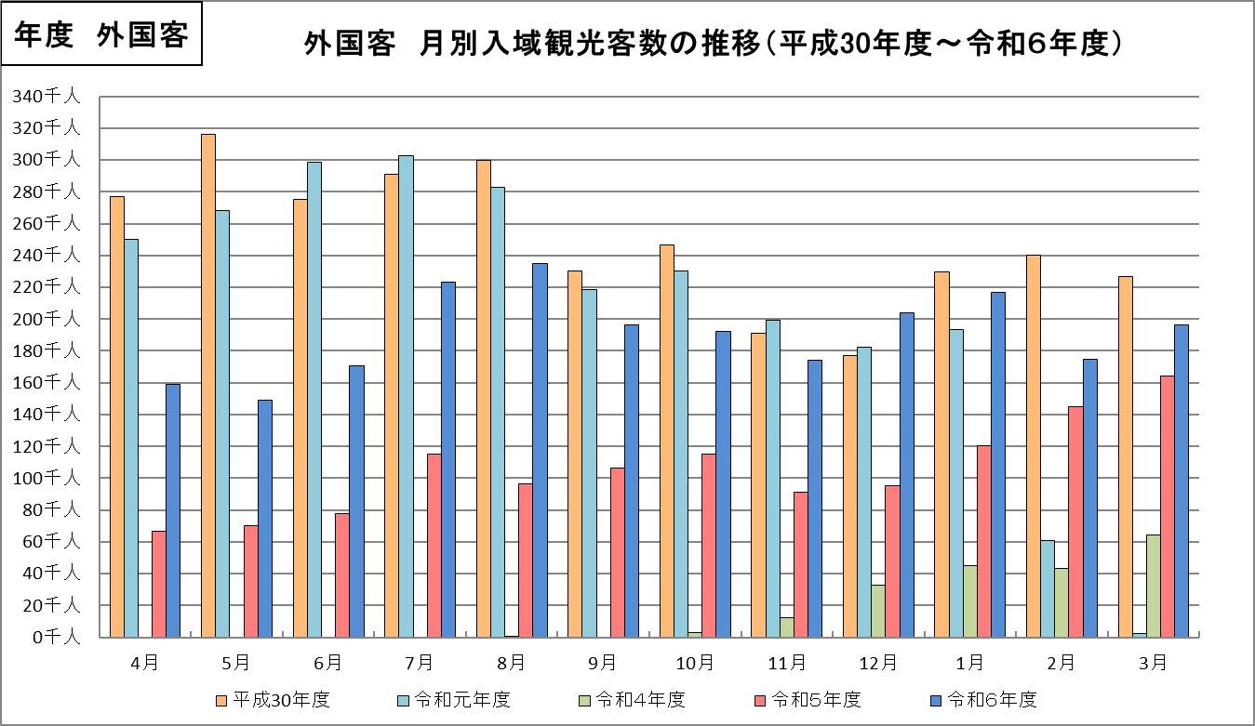

 |  |  |  |  |  |  |  |  |  |  |  |  | （単位：千人）
 | 4月 | 5月 | 6月 | 7月 | 8月 | 9月 | 10月 | 11月 | 12月 | 1月 | 2月 | 3月 | 計
平成30年度 | 276.8 | 316.3 | 275.1 | 290.8 | 300.0 | 230.5 | 246.5 | 191.1 | 177.2 | 229.8 | 240.1 | 226.6 | 3,000.8
令和元年度 | 250.3 | 268.4 | 298.4 | 302.8 | 282.9 | 218.7 | 230.5 | 199.1 | 182.4 | 193.5 | 61.0 | 2.4 | 2,490.4
令和２年度 | 0.0 | 0.0 | 0.0 | 0.0 | 0.0 | 0.0 | 0.0 | 0.0 | 0.0 | 0.0 | 0.0 | 0.0 | 0.0
令和３年度 | 0.0 | 0.0 | 0.0 | 0.0 | 0.0 | 0.0 | 0.0 | 0.0 | 0.0 | 0.0 | 0.0 | 0.0 | 0.0
令和４年度 | 0.0 | 0.0 | 0.0 | 0.0 | 0.1 | 0.0 | 2.7 | 12.1 | 32.8 | 44.8 | 43.4 | 64.2 | 200.1
令和５年度 | 66.7 | 69.9 | 77.7 | 115.2 | 96.4 | 106.6 | 115.4 | 91.1 | 95.2 | 120.4 | 144.8 | 164.1 | 1,263.5
令和６年度 | 158.9 | 148.9 | 170.4 | 223.1 | 235.0 | 196.3 | 192.4 | 174.4 | 204.1 | 216.6 | 175.0 | 196.4 | 2,291.5

